Sheet1
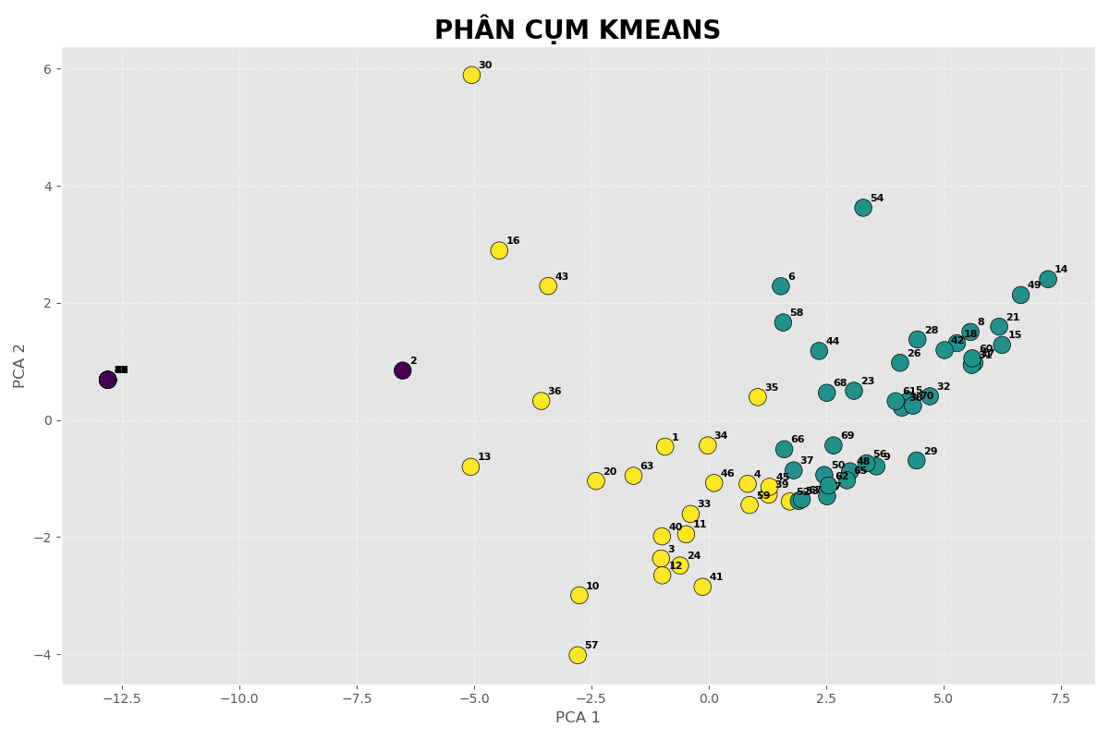
STT | MSSV | Họ tên | Cum | Tên nhóm
1 | K225480106095 | Nguyễn Tuấn Anh | 2 | Yếu
2 | K225510201001 | Bùi Ngọc Anh | 0 | Giỏi
3 | K225480106082 | Vũ Việt Anh | 2 | Yếu
4 | K225480106001 | Lê Tuấn Anh | 2 | Yếu
5 | K225480106100 | Lý Văn Cường | 1 | Khá
6 | K225480106008 | Nguyễn Khánh Duy | 1 | Khá
7 | K225480106007 | Nguyễn Thế Dương | 1 | Khá
8 | K225480106093 | Nguyễn Đức Dương | 1 | Khá
9 | K225480106003 | Đặng Đình Đạt | 1 | Khá
10 | K225480106004 | Lương Quốc Đệ | 2 | Yếu
11 | K225480106081 | Nguyễn Tiến Đức | 2 | Yếu
12 | K225480106010 | Lương Quang Hà | 2 | Yếu
13 | K225480106011 | Ngụy Đình Tuấn Hà | 2 | Yếu
14 | K225480106009 | Trần Thị Thu Hà | 1 | Khá
15 | K225480106013 | Lường Văn Hạnh | 1 | Khá
16 | K225480106014 | Ngô Thị Hiền | 2 | Yếu
17 | K225480106015 | Nguyễn Thị Thu Hiền | 1 | Khá
18 | K225480106016 | Hứa Thị Thanh Hiền | 1 | Khá
19 | K225480106018 | Trần Quang Hiệp | 0 | Giỏi
20 | K225480106084 | Phạm Trung Hiếu | 2 | Yếu
21 | K225480106019 | Nguyễn Trung Hiếu | 1 | Khá
22 | K225480106089 | Ma Quốc Hiếu | 0 | Giỏi
23 | K225480106020 | Nguyễn Mạnh Hiếu | 1 | Khá
24 | K225480106088 | Tạ Phạm Đình Hòa | 2 | Yếu
25 | K225480106023 | Nguyễn Văn Hoan | 0 | Giỏi
26 | K225480106025 | Lương Văn Học | 1 | Khá
27 | K225480106085 | Hoàng Đức Hội | 0 | Giỏi
28 | K225480106026 | Nguyễn Thị Kim Huệ | 1 | Khá
29 | K225480106027 | Hầu Thị Thanh Huyền | 1 | Khá
30 | K225480106028 | Vũ Bảo Khánh | 2 | Yếu
31 | K225480106099 | Đậu Văn Khánh | 1 | Khá
32 | K225480106030 | Nguyễn Như Khiêm | 1 | Khá
33 | K225480106032 | Nguyễn Trung Kiên | 2 | Yếu
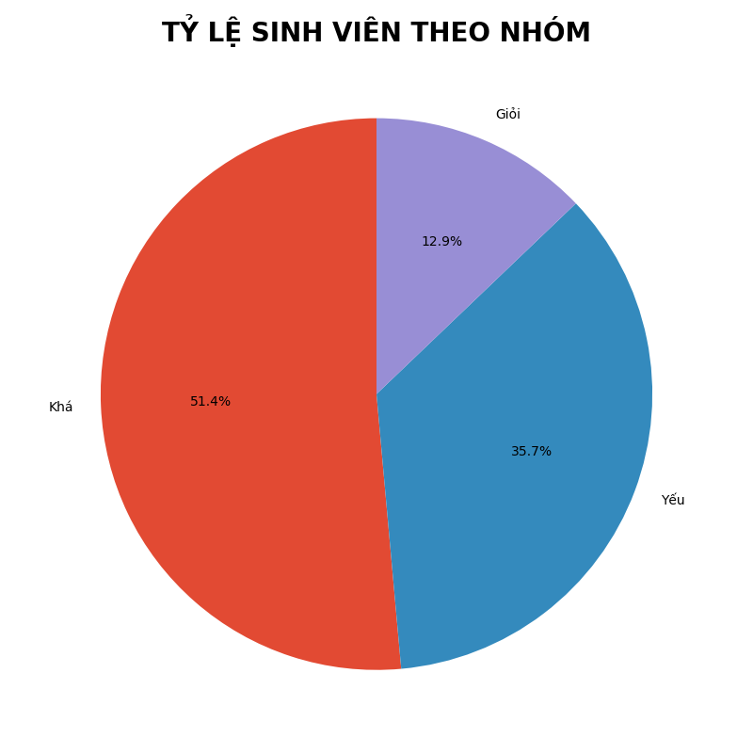
34 | K225480106101 | Lý Văn Kiên | 2 | Yếu
35 | K225480106036 | Vũ Lân | 2 | Yếu
36 | K225480106039 | Nguyễn Nguyệt Linh | 2 | Yếu
37 | K225480106038 | Ngô Thị Thùy Linh | 1 | Khá
38 | K225480106040 | Nguyễn Thị Linh | 1 | Khá
39 | K225480106037 | Phạm Khắc Linh | 2 | Yếu
40 | K225480106043 | Nguyễn Giang Long | 2 | Yếu
41 | K225480106044 | Lăng Nguyễn Minh Lượng | 2 | Yếu
42 | K225480106045 | Dương Thị Ly | 1 | Khá
43 | K225480106048 | Phạm Duy Tiến Minh | 2 | Yếu
44 | K225480106047 | Dương Quang Minh | 1 | Khá
45 | K225480106102 | Triệu Trà My | 2 | Yếu
46 | K225480106049 | Lương Ngọc Nam | 2 | Yếu
47 | K225480106092 | Nguyễn Phương Nam | 0 | Giỏi
48 | K225480106050 | Nguyễn Thị Hằng Nga | 1 | Khá
49 | K225480106053 | Hoàng Kim Ngọc | 1 | Khá
50 | K225480106098 | Phương Thị Ánh Nguyệt | 1 | Khá
51 | K225480106094 | Nông Hồ Nhật | 0 | Giỏi
52 | K225480106077 | Hầu Nhật Ninh | 2 | Yếu
53 | K225480106054 | Nguyễn Thị Xuân Phương | 1 | Khá
54 | K225480106056 | Hoàng Thị Quyến | 1 | Khá
55 | K225480106083 | Trương Văn Quyến | 0 | Giỏi
56 | K225480106057 | Phạm Mạnh Quỳnh | 1 | Khá
57 | K225480106076 | Nguyễn Lam Sơn | 2 | Yếu
58 | K225480106059 | Thân Nhân Thành | 1 | Khá
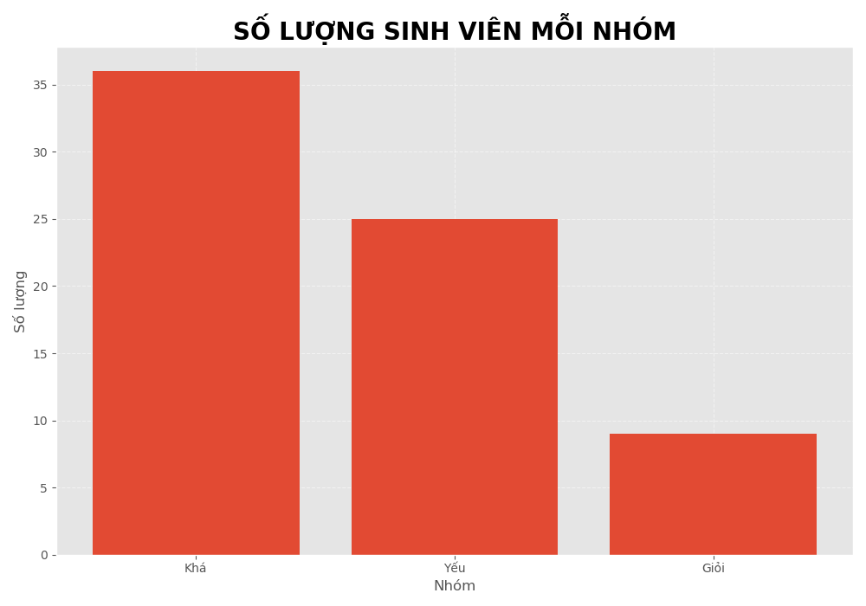
59 | K225480106060 | Nguyễn Thu Thảo | 2 | Yếu
60 | K225480106058 | Nguyễn Tiến Thắng | 1 | Khá
61 | K225480106062 | Nguyễn Văn Thứ | 1 | Khá
62 | K225480106064 | Hoàng Thị Xuân Trang | 1 | Khá
63 | K225480106065 | Lê Quốc Trung | 2 | Yếu
64 | K225480106069 | Lê Ngọc Tú | 0 | Giỏi
65 | K225480106070 | Nguyễn Đức Anh Tú | 1 | Khá
66 | K225480106067 | Nguyễn Đình Tú | 1 | Khá
67 | K225480106068 | Vũ Đức Tú | 1 | Khá
68 | K225480106075 | Nguyễn Đức Việt | 1 | Khá
69 | K225480106074 | Nguyễn Hoàng Việt | 1 | Khá
70 | K225480106073 | Lương Hoàng Việt | 1 | Khá

